頁１
様式第１号（第４条関係）

埼玉県医療提供施設等光熱費高騰対策支援金 申請書兼請求書【LPガス用】

 |  |  |  | 令和 ７年 月 日
（宛先）
埼 玉 県 知 事

 | 埼玉県医療提供施設等光熱費高騰対策支援金の
 | 交付を受けたいので、別紙の書類を添えて次のとおり申請します。

※ ご記入の際は、消えないインクのボールペンで記入をお願いします。
※ 申請書は機械で文字を読み取り判読します。 枠内に丁寧にご記入お願いします。
※ 申請前にコピーを取り保管してください(事務局より再提出をお願いする場合がございます)。

誓約・同意 | □ 裏面の【誓約・同意事項】に誓約・同意の上、申請します。
 | （裏面の誓約事項を御確認のうえ、チェック☑をしてください。）

１ 申請者の情報
対象者区分 | □ 法人 □ 個人事業主
 | （いずれかにチェック☑してください。）
法人の名称 ※法人のみ | フリガナ

代表者の職名 ※法人のみ
代表者の氏名 | フリガナ

本店所在地※ 又は住所 | 〒 |  | ―
 |  | 都道 府県 |  | 市区 町村

本支援金に 関する連絡先 | 担当者名
 | 日中連絡のとれる 電話番号
 | メールアドレス | ＠

※本店所在地は、登記上の本店を記入してください。
※交付決定・不交付通知書は、上記申請された本店所在地（住所）、代表者様宛に送付されます。
書類管理番号
（事務局使用欄）

頁２
２ 申請金額の算定

事業を営んでいる医療提供施設等（県内施設のみ対象）
 |  |  |  |  |  |  |  |  |  |  |  |  |  |  | (令和７年７月１日現在)
施設区分 （該当するものに☑） |  |  | ガスの契約形態 |  |  | 交付額 ㋐ |  | 事業を営んでいる 医療提供施設数㋑ |  |  |  |  | LPガスの 使用割合㋒ (※) | 合計額 ㋓（㋐×㋑×㋒）
◻ 病院、 有床診療所、 分娩取扱助産所(A) |  |  | ＬＰガス |  |  | 10,000 | 円 |  |  | 床 | （ 施設） |  |  | 0 | 円
◻ 無床診療所 （歯科を除く）(B) |  |  | ＬＰガス |  |  | 6,000 | 円 |  |  |  |  | 施設 |  | 0 | 円
◻ 無床診療所 （歯科）(C) |  |  | ＬＰガス |  |  | 6,000 | 円 |  |  |  |  | 施設 |  | 0 | 円
◻ 薬局 （保険薬局に限る）(D) |  |  | ＬＰガス |  |  | 6,000 | 円 |  |  |  |  | 施設 |  | 0 | 円
◻ 施術所 (E) |  |  | ＬＰガス |  |  | 3,000 | 円 |  |  |  |  | 施設 |  | 0 | 円
◻ 歯科技工所 (F) |  |  | ＬＰガス |  |  | 3,000 | 円 |  |  |  |  | 施設 |  | 0 | 円
合計 |  |  |  |  |  |  |  |  |  |  |  | 施設 |  | 0 | 円

 | ※ LPガスの使用割合
 | 医療施設内でLPガス以外を使用している場合はLPガスの使用割合を算定してください。
 | 医療施設内でLPガスのみを使用している場合はLPガスの使用割合は「１」としてください。
 |  | LPガスの使用量㋐ |  |  |  |  | LPガス以外の使用量㋑ |  |  |  |  | 使用割合 ㋒【㋐÷(㋐＋㋑）】 小数点第３位切捨
 |  |  |  | ㎥ | （令和7年 月分） |  |  |  | ㎥ | （令和7年 月分）
 |  | ※使用割合の算定は、ガスの使用月は同一月で直近（概ね半年以内）の使用量で算定してください。
 |  | ※該当月の使用量が確認できる書類（検針票等）を添付してください。

書類管理番号
（事務局使用欄）

頁３
３ 申請対象施設 |  |  |  |  |  |  | □ 一覧は様式第２号のとおり

施設区分 | □ | 病院、有床診療所、 分娩取扱助産所(A) |  |  | □ | 無床診療所（歯科を除く）(B)
 | □ | 無床診療所（歯科）(C) |  |  | □ | 薬局(D)
 | □ | 施術所(E) |  |  | □ | 歯科技工所（F）
施設名称
施設所在地 | 〒 |  |  | ー
 | 埼玉 |  | 県

支援金コード （11桁）
※支給対象事業所を２施設以上有する場合は「□一覧は様式第２号のとおり」にチェックし様式第２号を添付してください。
※対象施設の支援金コード（11桁）は本支援金の通知文に記載されています。

４ 支援金振込口座依頼
「埼玉県医療提供施設等光熱費高騰対策支援金」は下記の口座に振り込んでください。
（法人の場合は法人名義の口座、個人事業主の場合は申請者御本人名義の口座を指定してください。
これ以外の口座への振込みはできません。）
金融機関名 | 銀行 信金・信組 農協 |  |  | 金融機関コード （4桁）
支店名 | 本店 支店 |  |  | 支店コード （3桁）
預金種別 | □ 普通 □ 当座 |  | 口座番号 （※）
カタカナで記入してください。
口座名義 (カタカナ)

※口座番号は右詰めでご記入ください。
金融機関名、口座番号、口座名義等は通帳の見開きページ（通帳を開いた１・２ページ）に記載されています。
※振込先がゆうちょ銀行の場合は、口座番号（記号・番号）を他銀行の形式（店名・預金種目・口座番号）に変換したものを
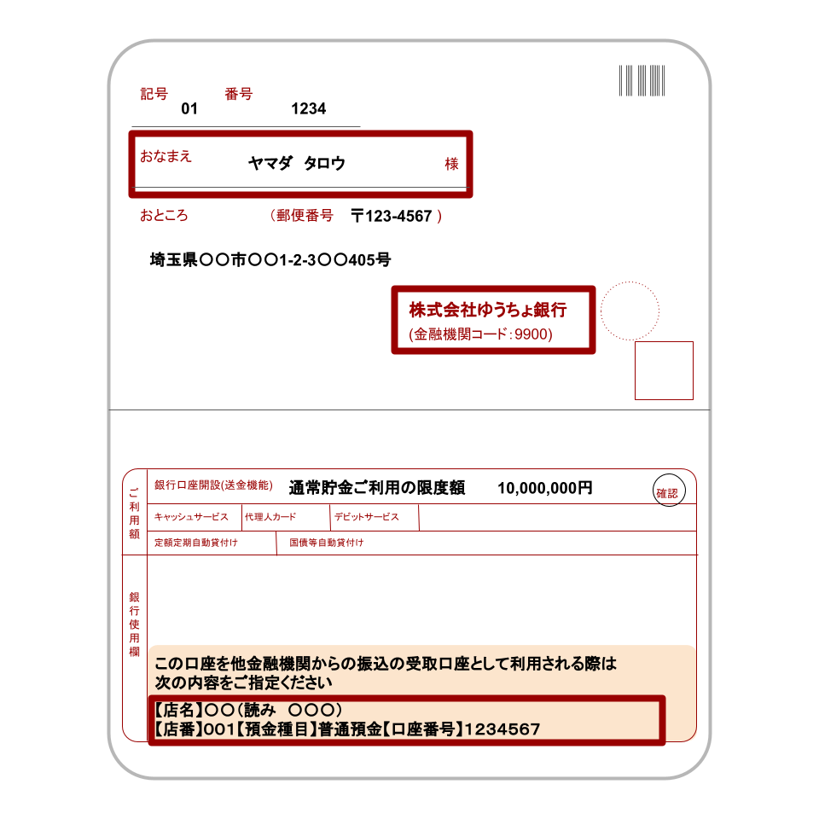
記入してください。
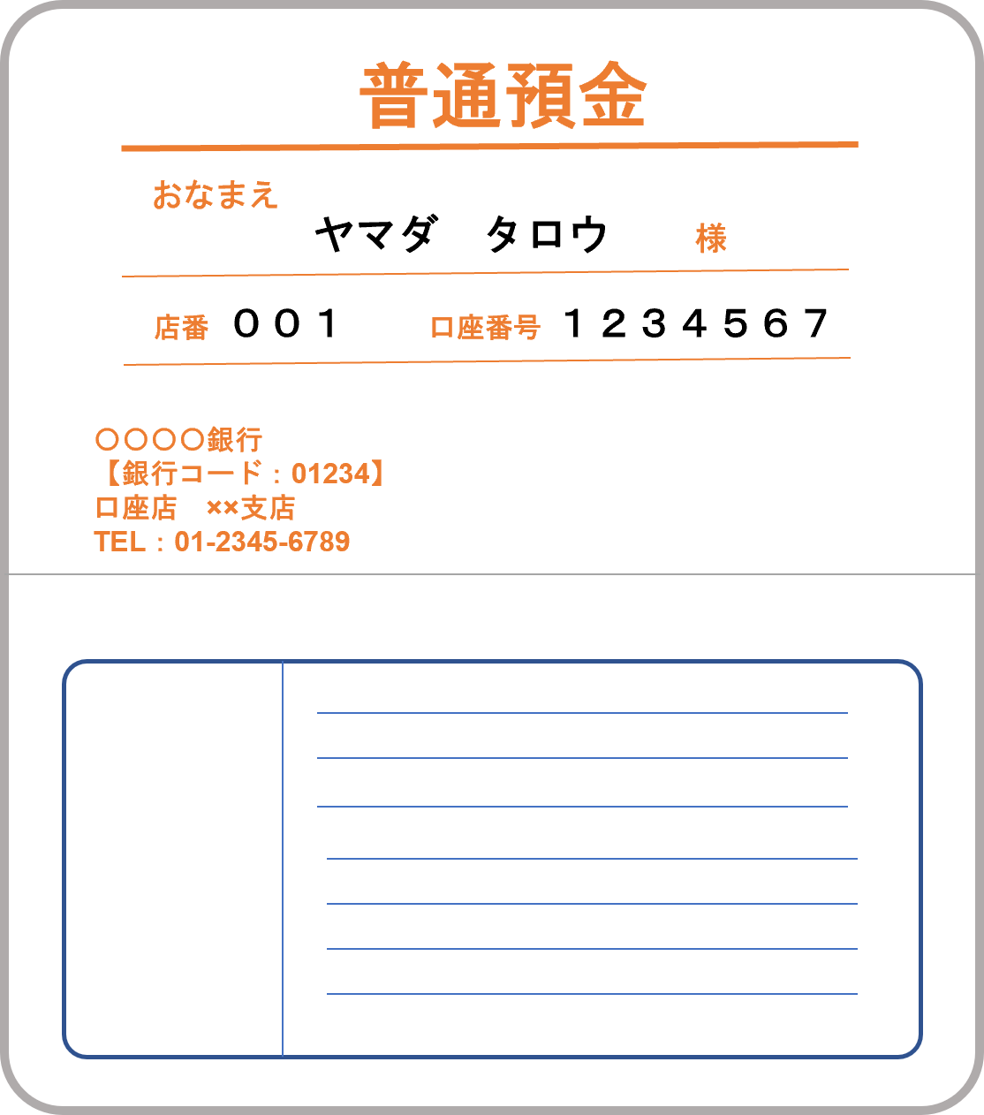

令和６年度 申請
（事務局使用欄）
□
書類管理番号
（事務局使用欄）

頁４
５ 誓約事項
埼玉県医療提供施設等光熱費高騰対策支援金の交付を申請するに当たり、下記の内容について誓約します。

以下の全ての誓約事項を御確認の上、表紙の誓約・同意欄にチェック ☑ してください。

記
誓約事項
①令和７年７月１日現在において、医療法等に基づく開設許可又は届出を行い、事業を営んでおり、交付申請日時点において、事業に必要な許可等を全て有したうえで事業を実施しており、今後も事業継続の意思がある（令和７年１０月３１日までに休止・廃止をする見込みがない）ことを認めます。
②埼玉県内に医療提供施設等を有する事業者です。
③本申請書兼請求書の３「申請対象施設」及び「対象施設一覧（第２号様式）」に記載の事業所は、令和７年７月１日現在において、医療法等に基づく開設許可又は届出を行い、事業を営んでいる医療提供施設等で、LPガスを使用している事業所です。
④（歯科技工所のみ） 令和６年４月～令和７年１０月の間に医療保険が適用される歯科技工を行っています。
⑤本支援金を重複して申請していません。また、令和７年７月１日以降、埼玉県の他の光熱費等高騰対策支援金を重複して申請していません。
⑥埼玉県から検査、報告及び是正のための措置の求めがあった場合は、これに応じます。
⑦代表者、役員、従業員又は構成員等が暴力団員による不当な行為の防止等に関する法律（平成３年法律第７７号）第２条第２号に規定する暴力団又は反社会的勢力（暴力団等）に属しておらず、かつ、暴力団等が経営に事実上参画していません。
⑧本支援金の申請及び交付に関する情報が、本事業の適切な執行を正当な理由において、埼玉県警察その他の行政機関等に共有される場合があることに同意します。
⑨この申請に関し、全ての申請要件を満たしています。もし、虚偽が判明した場合は、交付決定の取消や本支援金の返還等に応じます。また、この取消等により当方が不利益を被ることとなっても、異議は一切申し立てません。

書類管理番号
（事務局使用欄）

